サイトマップ構造図
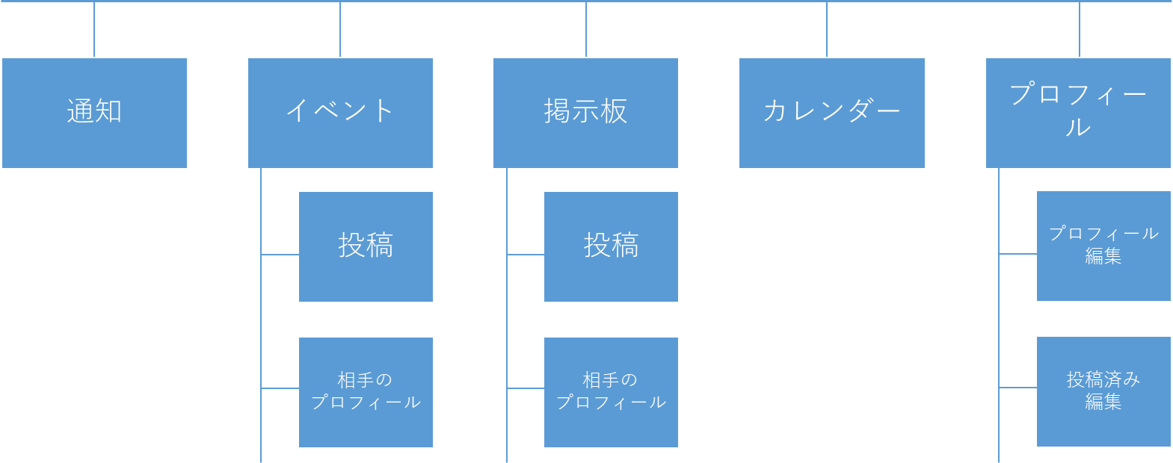
サイトマップ構造図
共通情報 | システム名 | 麻生学生交流アプリ | 作成者 | 黒岩
 | 工程名 | システム設計 | 作成日付 | 2023-10-02
 | ドキュメント名 | コミュニケーションシステム 画面設計書 | バージョン | v1.0
書誌情報 | 書誌名称 | コミュニケーションシステム サイトマップ構造図 | 更新者
 | 概要 |  | 更新日付

画面遷移図
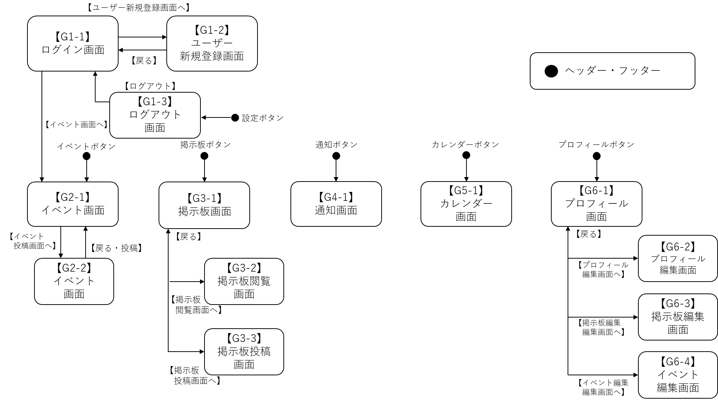
画面遷移図
共通情報 | システム名 | 麻生学生交流アプリ | 作成者 | 白濵
 | 工程名 | システム設計 | 作成日付 | 2023/09/22
 | ドキュメント名 | 麻生交流アプリ 画面設計書 | バージョン | v1.1
書誌情報 | 書誌名称 | 麻生交流アプリ 画面遷移図 | 更新者 | 黒岩
 | 概要 |  | 更新日付 | 2023-10-02

G1-1 ログイン画面
画面レイアウト定義
共通情報 | システム名 | 麻生学生交流アプリ |  |  |  |  |  | 作成者 | 波多江蓮樹
 | 工程名 | システム設計 |  |  |  |  |  | 作成日付 | 2023-09-26
 | ドキュメント名 | 麻生交流アプリ 画面設計書 |  |  |  |  |  | バージョン | v1.0
書誌情報 | 書誌名 | 麻生学生アプリ 画面レイアウト |  |  |  |  |  | 更新者
 | 画面ID | G1-1 | 画面の名称 | ログイン画面 |  |  |  | 更新日付
 | 概要 | 利用者がログインするための画面
レイアウト図 |  |  |  |  | 識別ID | ラベル | 画面部品の種類 | 表示範囲 | 画面部品の説明
 |  |  |  |  | ① | メールアドレス | テキストボックス | 32文字 | メールアドレスを入力するテキストボックス
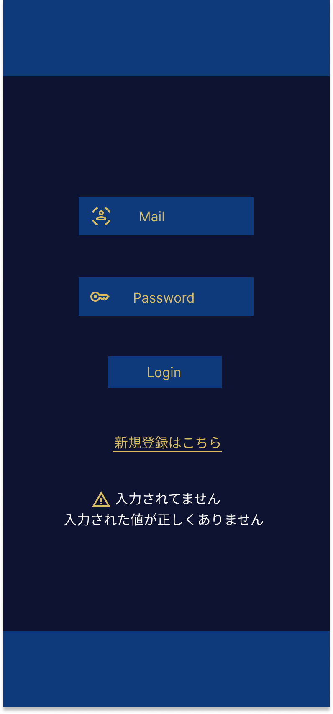
 |  |  |  |  | ② | パスワード | テキストボックス | 8～16文字 | パスワードを入力するテキストボックス
 |  |  |  |  | ③ | ログイン | ボタン | - | イベント画面に遷移するためのボタン
 |  |  |  |  | ④ | 新規登録 | ボタン | - | 新規登録画面に遷移するためのボタン
 |  |  |  |  | ⑤ | エラーメッセージ | 文字列 | 20文字 | ログインできない場合表示される

①

②

③
 |  |  |  |  | 操作手順

④
⑤
 |  |  |  |  | 1 | メールアドレスを入力する
 |  |  |  |  | 2 | パスワードを入力する
 |  |  |  |  | 3 | ログインボタンを押下するとイベント画面に遷移できる
 |  |  |  |  | 4 | 新規登録ボタンを押下すると新規登録画面に遷移できる
 |  |  |  |  | 5 | メールアドレスやパスワードが未入力または誤っている場合エラーメッセージが表示される

G1-2 新規登録画面
画面レイアウト定義
共通情報 | システム名 | 麻生学生交流アプリ |  |  |  |  |  | 作成者 | 波多江蓮樹
 | 工程名 | システム設計 |  |  |  |  |  | 作成日付 | 2023-10-02
 | ドキュメント名 | 麻生交流アプリ 画面設計書 |  |  |  |  |  | バージョン | v1.0
書誌情報 | 書誌名 | 麻生交流アプリ 画面レイアウト |  |  |  |  |  | 更新者
 | 画面ID | G1-2 | 画面の名称 | 新規登録画面 |  |  |  | 更新日付
 | 概要 | 利用者が新規登録をするための画面
レイアウト図 |  |  |  |  | 識別ID | ラベル | 画面部品の種類 | 表示範囲 | 画面部品の説明
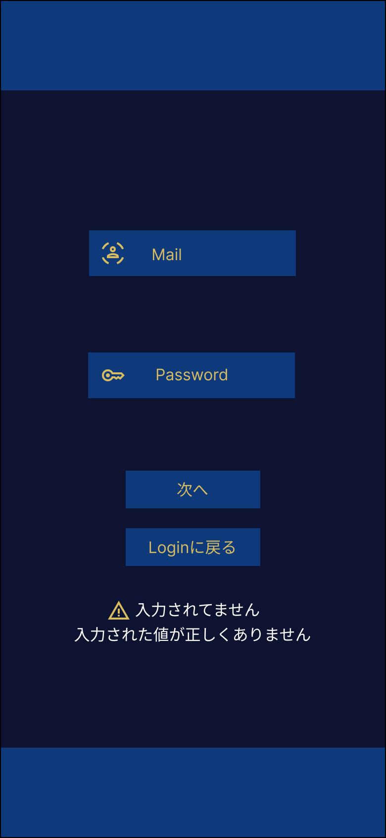
 |  |  |  |  | ① | メールアドレス | テキストボックス | 32文字 | メールアドレスを入力するテキストボックス
 |  |  |  |  | ② | パスワード | テキストボックス | 8～16文字 | パスワードを入力するテキストボックス
 |  |  |  |  | ③ | 次へ | ボタン | -
 |  |  |  |  | ④ | ログインに戻る | ボタン | - | ログイン画面に戻るためのボタン
①
 |  |  |  |  | ⑤ | エラーメッセージ | 文字列 | 20文字 | IDやパスワードが誤った場合表示される
 |  |  |  |  | ⑥ | 名前 | テキストボックス | 30文字 | 名前を入力するテキストボックス
 |  |  |  |  | ⑦ | 専攻 | テキストボックス | 30文字 | 専攻を入力するテキストボックス
②
 |  |  |  |  | ⑧ | 学校名 | ラジオボタン | - | 学校名を選択する
 |  |  |  |  | ⑨ | 性別 | ラジオボタン | - | 性別を選択する
③
 |  |  |  |  | ⑩ | 学年 | ラジオボタン | - | 学年を選択する
 |  |  |  |  | ⑪ | 登録 | ラジオボタン | - | 登録され、ログイン画面に戻るボタン
④
 |  |  |  |  | ⑫ | 戻る | ラジオボタン | - | ログイン画面に戻るためのボタン
⑤

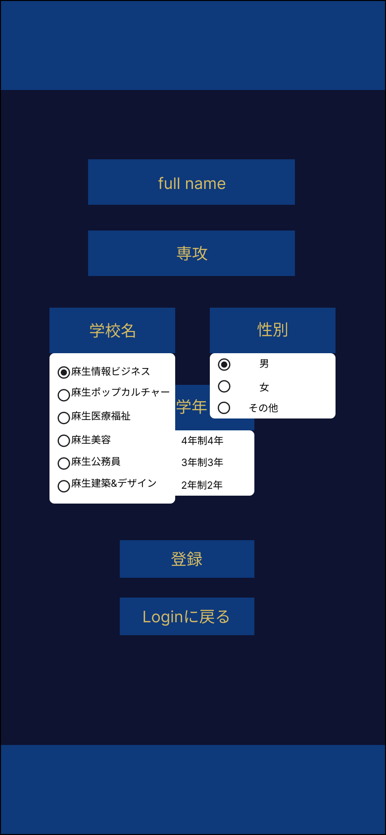
 |  |  |  |  | 操作手順
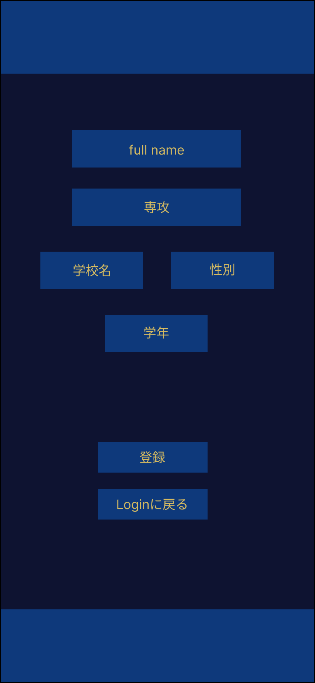

⑥
⑦
 |  |  |  |  | 1 | メールアドレスを入力する
 |  |  |  |  | 2 | パスワードを入力する
 |  |  |  |  | 3 | 登録ボタンを押下するとログイン画面に遷移できる
⑧
 |  |  |  |  | 4 | ログイン画面に戻ることができる
 |  |  |  |  | 5 | メールアドレスやパスワードが未入力または誤っている場合エラーメッセージが表示される
⑨
 |  |  |  |  | 6 | 名前を入力する
 |  |  |  |  | 7 | 専攻を入力する
⑩
 |  |  |  |  | 8 | 学校名を選択する
 |  |  |  |  | 9 | 性別を選択する
⑪
 |  |  |  |  | 10 | 学年を選択する
 |  |  |  |  | 11 | 内容が登録されて、ログイン画面に戻ることができる
⑫
 |  |  |  |  | 12 | ログイン画面に戻ることができる

G1-3 ログアウト画面
画面レイアウト定義
共通情報 | システム名 | 麻生学生交流アプリ |  |  |  |  |  | 作成者 | 波多江蓮樹
 | 工程名 | システム設計 |  |  |  |  |  | 作成日付 | 2023-09-26
 | ドキュメント名 | 麻生交流アプリ 画面設計書 |  |  |  |  |  | バージョン | v1.0
書誌情報 | 書誌名 | 麻生交流アプリ 画面レイアウト |  |  |  |  |  | 更新者
 | 画面ID | G1-3 | 画面の名称 | ログアウト画面 |  |  |  | 更新日付
 | 概要 | 利用者がログアウトするための画面
レイアウト図 |  |  |  |  | 識別ID | ラベル | 画面部品の種類 | 表示範囲 | 画面部品の説明
 |  |  |  |  | ① | YES | ボタン | - | ログアウトするためのボタン
 |  |  |  |  | ② | NO | ボタン | - | 直前に開いていた画面に戻るためのボタン
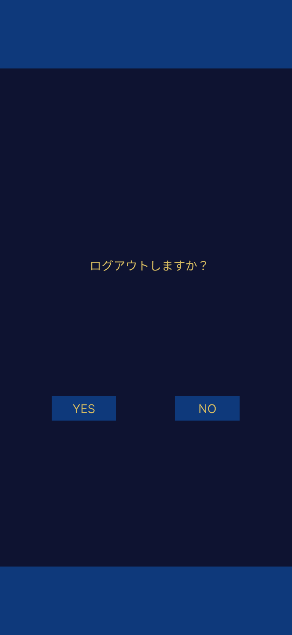

①
 |  |  |  |  | 操作手順

②
 |  |  |  |  | 1 | ログアウトでき、ログイン画面に遷移できる
 |  |  |  |  | 2 | 直前に開いていた画面に戻ることができる

ヘッダー・フッター
画面レイアウト定義
共通情報 | システム名 | 麻生学生交流アプリ |  |  |  |  |  | 作成者 | 波多江蓮樹
 | 工程名 | システム設計 |  |  |  |  |  | 作成日付 | 2023-10-02
 | ドキュメント名 | 麻生交流アプリ 画面設計書 |  |  |  |  |  | バージョン | v1.0
書誌情報 | 書誌名 | 麻生交流アプリ 画面レイアウト |  |  |  |  |  | 更新者
 | 画面ID | G2-1 | 画面の名称 | イベント画面 |  |  |  | 更新日付
 | 概要 | ヘッダー・フッター画面
レイアウト図 |  |  |  |  | 識別ID | ラベル | 画面部品の種類 | 表示範囲 | 画面部品の説明

①
 |  |  |  |  | イベント(投稿画面)
 |  |  |  |  | ① | 設定 | ボタン | - | 通知をON/OFFに変えれる/ログアウトできる
 |  |  |  |  | ② | 投稿した内容 | 文字列 | 512文字 | 投稿した内容が表示される
 |  |  |  |  | ③ | 編集 | ボタン | - | 投稿したい内容を編集するためのボタン
 |  |  |  |  | ④ | 通知 | ボタン | - | 通知画面に遷移するためのボタン
 |  |  |  |  | ⑤ | イベント | ボタン | - | イベント画面に遷移するためのボタン
 |  |  |  |  | ⑥ | 掲示板 | ボタン | - | 掲示板画面に遷移するためのボタン
 |  |  |  |  | ⑦ | カレンダー | ボタン | - | カレンダー画面に遷移するためのボタン



 |  |  |  |  | 操作手順
 |  |  |  |  |  | イベント(投稿側画面)
 |  |  |  |  | 1 | 設定を押下すると通知機能をON/OFFに変えれる・ログアウトできる
 |  |  |  |  | 2 | 通知画面に遷移できる
②
③
④
⑤
⑥
 |  |  |  |  | 3 | イベント画面に遷移できる
 |  |  |  |  | 4 | 掲示板画面に遷移できる
 |  |  |  |  | 5 | カレンダー画面に遷移できる
 |  |  |  |  | 6 | プロフィール画面に遷移できる

G2-1 イベント画面
画面レイアウト定義
共通情報 | システム名 | 麻生学生交流アプリ |  |  |  |  |  | 作成者 | 波多江蓮樹
 | 工程名 | システム設計 |  |  |  |  |  | 作成日付 | 2023-09-29
 | ドキュメント名 | 麻生交流アプリ 画面設計書 |  |  |  |  |  | バージョン | v1.0
書誌情報 | 書誌名 | 麻生交流アプリ 画面レイアウト |  |  |  |  |  | 更新者
 | 画面ID | G2-1 | 画面の名称 | イベント画面 |  |  |  | 更新日付
 | 概要 | イベント(投稿、閲覧、編集)できる画面
レイアウト図 |  |  |  |  | 識別ID | ラベル | 画面部品の種類 | 表示範囲 | 画面部品の説明
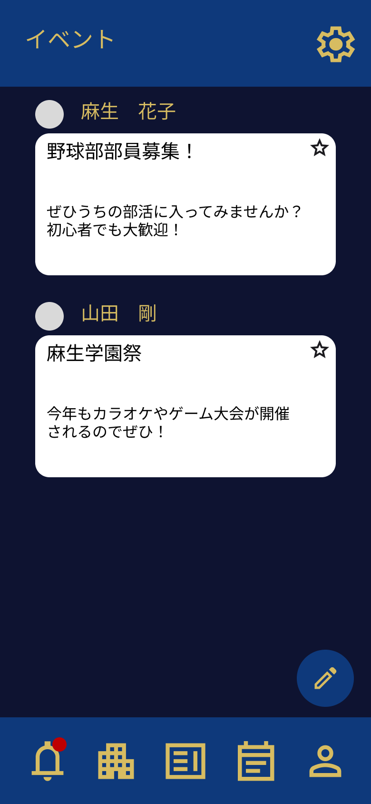
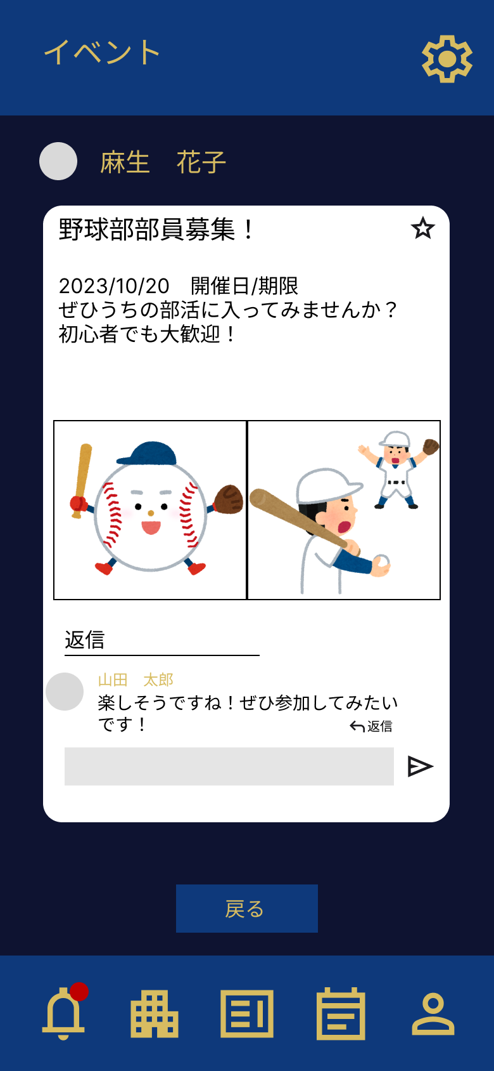
 |  |  |  |  | イベント(投稿画面)
 |  |  |  |  | ① | 投稿した内容 | 文字列 | 512文字 | 投稿した内容が表示される
 |  |  |  |  | ② | 編集 | ボタン | - | 投稿したい内容を編集するためのボタン
 |  |  |  |  | イベント(閲覧画面)
 |  |  |  |  | ③ | 投稿された内容 | 文字列 | 30文字 | 投稿された内容が表示される画面/コメントできる
 |  |  |  |  | ④ | 戻る | ボタン | - | イベント一覧画面に戻るためのボタン
①
 |  |  |  |  | 編集画面
 |  |  |  |  | ⑤ | 編集内容 | テキストボックス ラジオボタン | 512文字 | 投稿内容を編集するための画面

③
 |  |  |  |  | ⑥ | 確定 | ボタン | - | 編集した内容を投稿するためのボタン
 |  |  |  |  | ⑦ | 戻る | ボタン | - | イベント投稿画面に戻るためのボタン

②

④

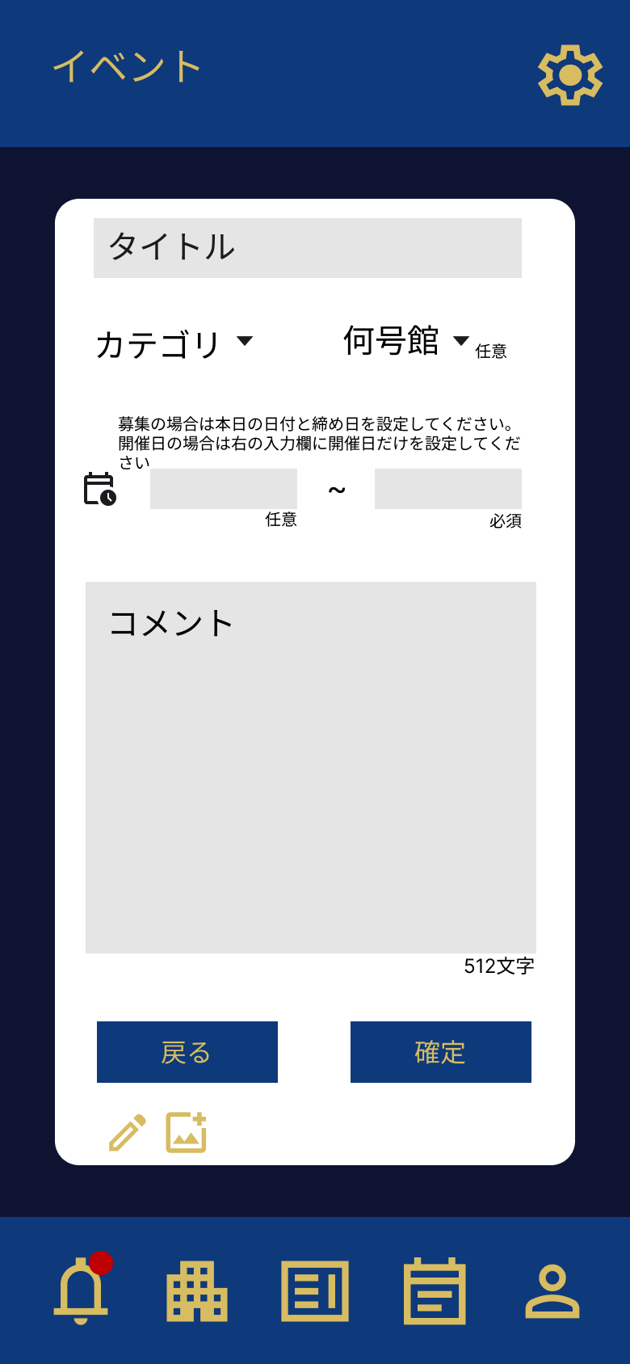
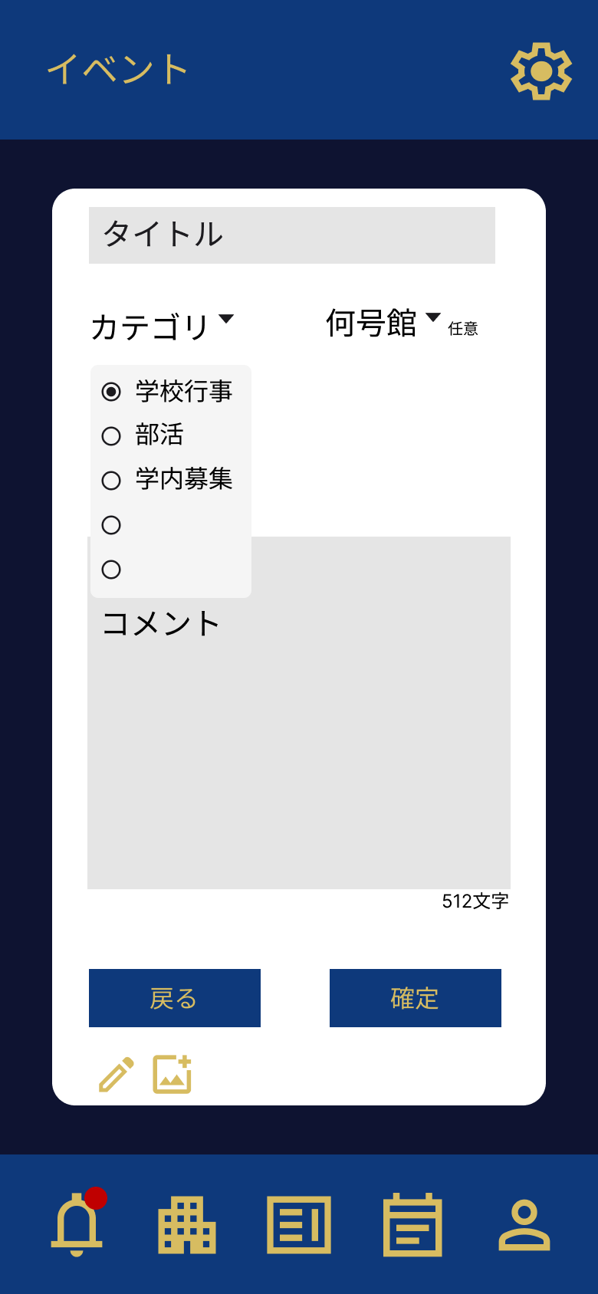
 |  |  |  |  | 操作手順
 |  |  |  |  |  | イベント(投稿側画面)
 |  |  |  |  | 1 | イベントなどの勧誘や連絡など投稿した内容が表示される/星を押下するとカレンダーに保存される
 |  |  |  |  | 2 | イベントで勧誘や連絡など投稿する内容を編集できる画面に遷移できる

 |  |  |  |  |  | イベント(閲覧側画面)
 |  |  |  |  | 3 | 投稿された内容を確認でき、コメントなども送ることができる
 |  |  |  |  | 4 | イベント一覧画面に戻ることができる
 |  |  |  |  |  | イベント(編集画面)
 |  |  |  |  | 5 | 投稿したいタイトルとカテゴリー、時間、号館、画像、コメントなど編集できる
⑤
 |  |  |  |  | 6 | 編集した内容を投稿することができる
 |  |  |  |  | 7 | イベント投稿画面に戻ることができる

⑥

⑦

G3-1 掲示板画面
画面レイアウト定義
共通情報 | システム名 | 麻生学生交流アプリ |  |  |  |  |  | 作成者 | 波多江蓮樹
 | 工程名 | システム設計 |  |  |  |  |  | 作成日付 | 2023-10-02
 | ドキュメント名 | 麻生交流アプリ 画面設計書 |  |  |  |  |  | バージョン | v1.0
書誌情報 | 書誌名 | 麻生交流アプリ 画面レイアウト |  |  |  |  |  | 更新者
 | 画面ID | G3-1 | 画面の名称 | 掲示板画面 |  |  |  | 更新日付
 | 概要 | 掲示板(投稿、閲覧、編集)できる画面
レイアウト図 |  |  |  |  | 識別ID | ラベル | 画面部品の種類 | 表示範囲 | 画面部品の説明
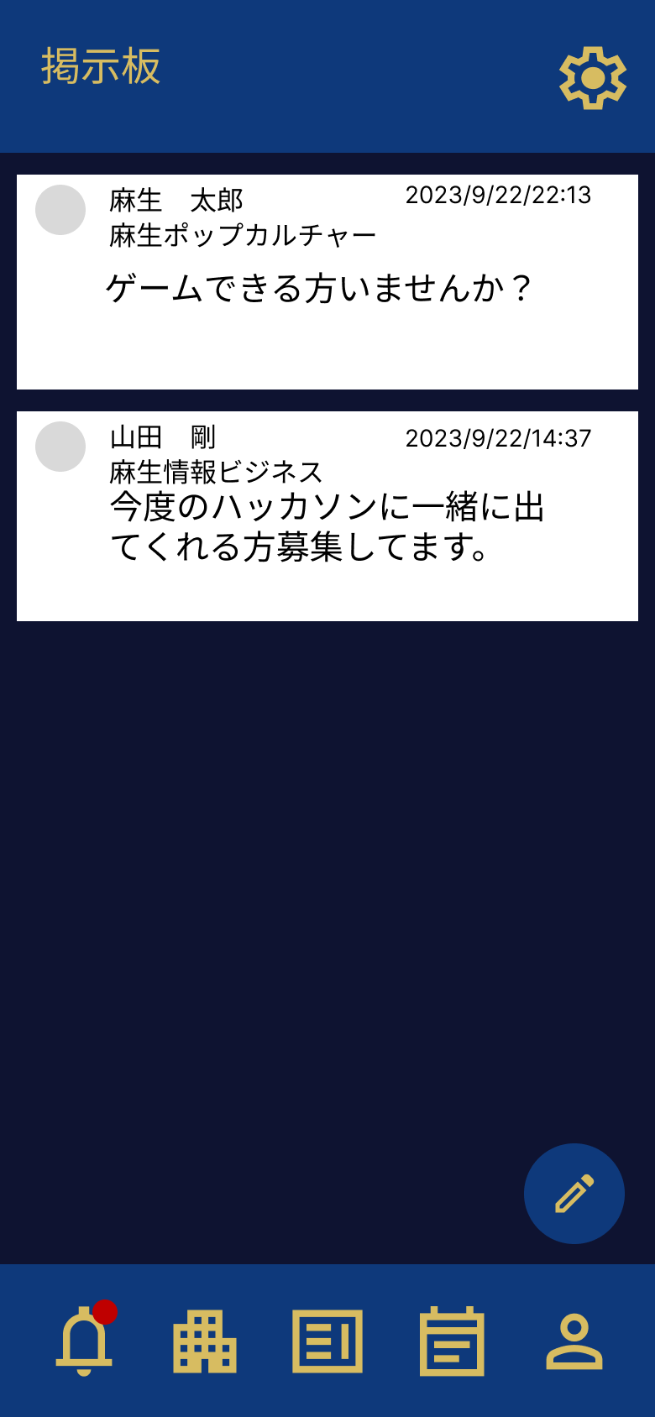
 |  |  |  |  | 掲示板(投稿画面)
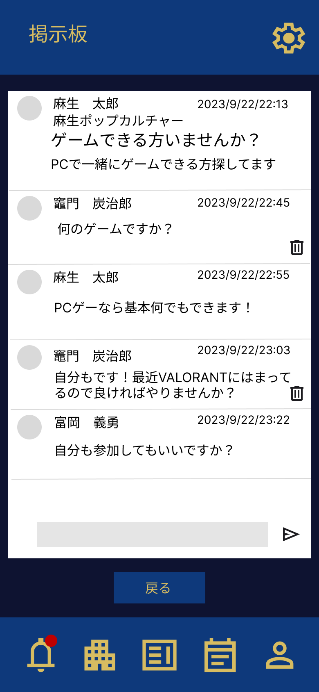
 |  |  |  |  | ① | 投稿した内容 | 文字列 | 512文字 | 投稿した内容が表示される
 |  |  |  |  | ② | 編集 | ボタン | - | 投稿したい内容を編集するためのボタン


 |  |  |  |  | 掲示板(閲覧画面)
 |  |  |  |  | ③ | 投稿された内容 | 文字列 | 30文字 | 投稿された内容が表示される画面/コメントできる
 |  |  |  |  | ④ | 戻る | ボタン | - | 掲示板一覧画面に戻るためのボタン
 |  |  |  |  | 掲示板(編集画面)
 |  |  |  |  | ⑥ | 編集内容 | テキストボックス ラジオボタン | 128文字 | 投稿内容を編集するための画面
①
 |  |  |  |  | ⑦ | 確定 | ボタン | - | 編集した内容を投稿するためのボタン
 |  |  |  |  | ⑧ | 戻る | ボタン | - | 掲示板投稿画面に戻るためのボタン
③

②

④

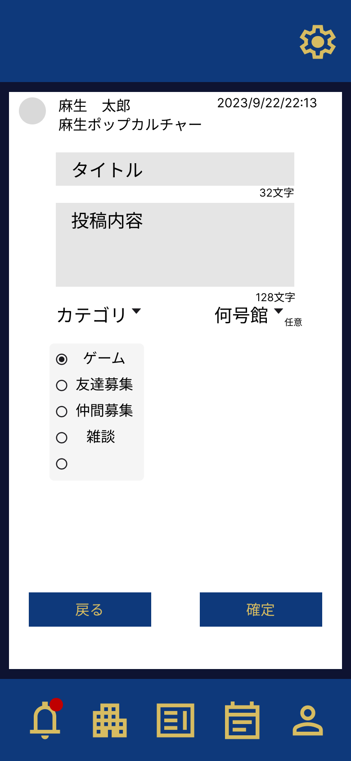
 |  |  |  |  | 操作手順
 |  |  |  |  |  | イベント(投稿画面)
 |  |  |  |  | 1 | 掲示板で投稿した内容が表示される

 |  |  |  |  | 2 | 掲示板で勧誘や連絡など投稿する内容を編集できる画面に遷移できる
 |  |  |  |  |  | イベント(閲覧画面)
 |  |  |  |  | 3 | 投稿された内容を確認でき、コメントなども送ることができる
 |  |  |  |  | 4 | イベント一覧画面に戻ることができる
 |  |  |  |  |  | イベント(編集画面)
 |  |  |  |  | 5 | 投稿したいタイトルと投稿内容、カテゴリー、号館、など編集できる
⑤
 |  |  |  |  | 6 | 編集した内容を投稿することができる
 |  |  |  |  | 7 | イベント投稿画面に戻ることができる

⑦
⑥

G4-1 通知画面
画面レイアウト定義
共通情報 | システム名 | 麻生学生交流アプリ |  |  |  |  |  | 作成者 | 波多江蓮樹
 | 工程名 | システム設計 |  |  |  |  |  | 作成日付 | 2023-09-25
 | ドキュメント名 | 麻生交流アプリ 画面設計書 |  |  |  |  |  | バージョン | v1.0
書誌情報 | 書誌名 | 麻生交流アプリ 画面レイアウト |  |  |  |  |  | 更新者
 | 画面ID | G4-1 | 画面の名称 | 通知画面 |  |  |  | 更新日付
 | 概要 | 通知内容を確認する画面
レイアウト図 |  |  |  |  | 識別ID | ラベル | 画面部品の種類 | 表示範囲 | 画面部品の説明
 |  |  |  |  | ① | 通知内容 | 文字列 | 100桁 | 通知できたメッセージが表示される画面
 |  |  |  |  | ② | フィルター | ボタン | - | 通知内容を分ける事ができるボタン

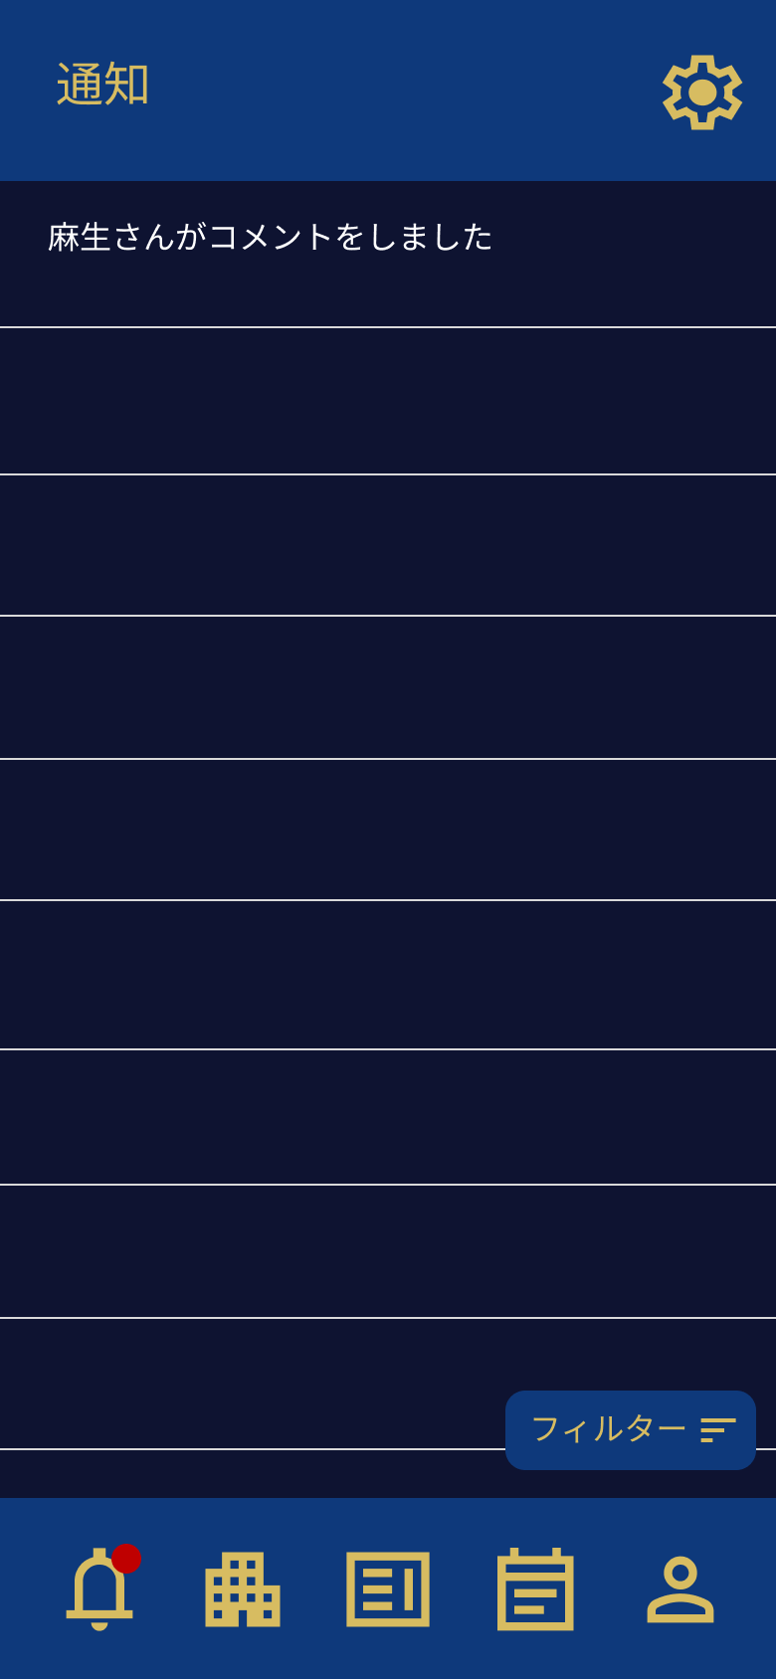
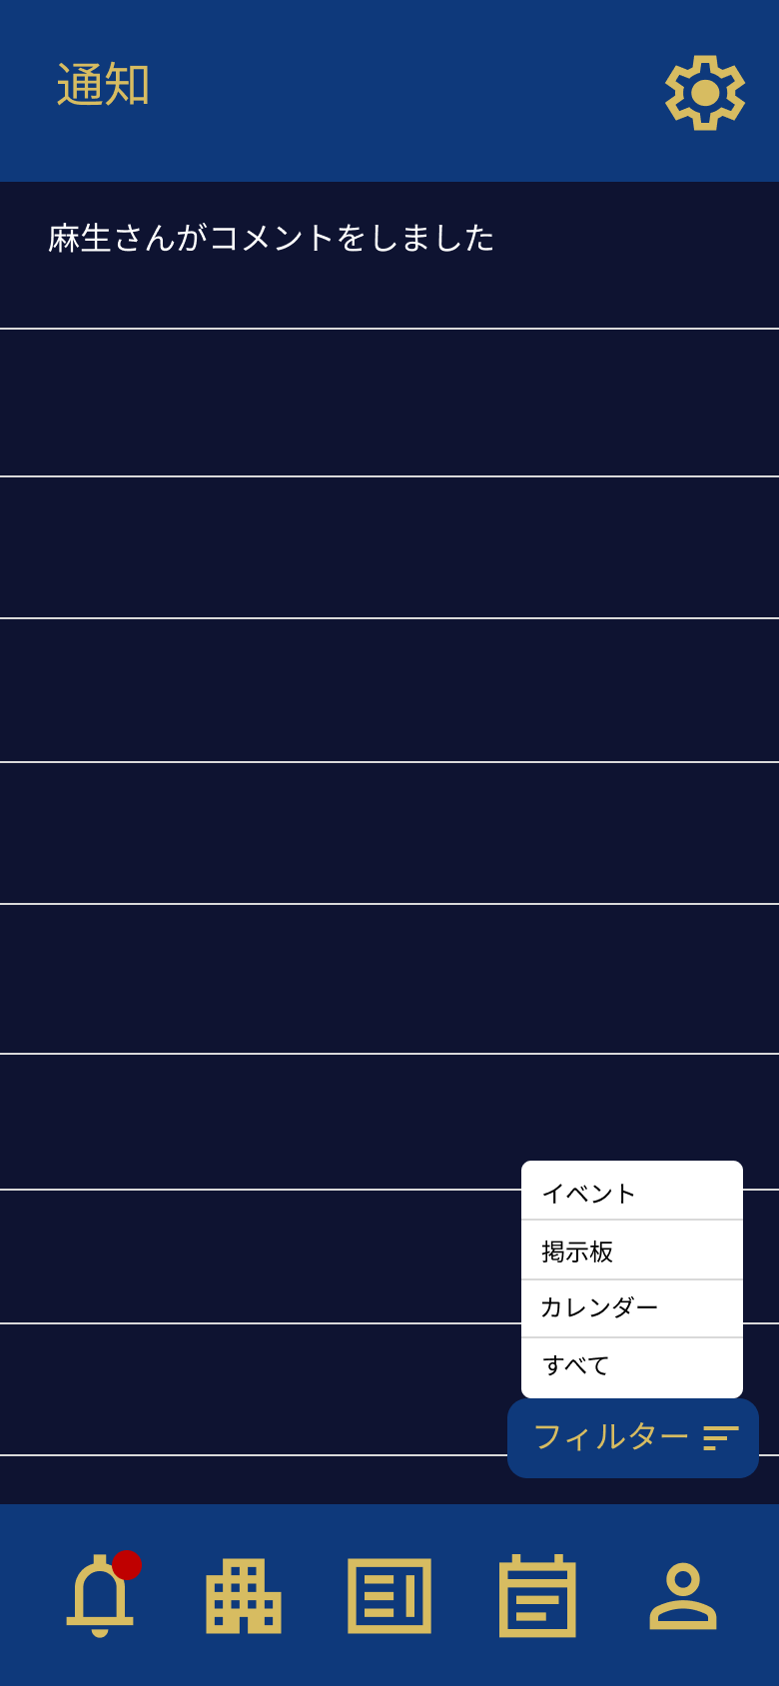

①

②
 |  |  |  |  | 操作手順

 |  |  |  |  | 1 | 通知できたメッセージ内容を確認できる
 |  |  |  |  | 2 | メッセージ内容を分ける事ができる

G5-1 カレンダー画面
画面レイアウト定義
共通情報 | システム名 | 麻生学生交流アプリ |  |  |  |  |  | 作成者 | 波多江蓮樹
 | 工程名 | システム設計 |  |  |  |  |  | 作成日付 | 2023-10-02
 | ドキュメント名 | 麻生交流アプリ 画面設計書 |  |  |  |  |  | バージョン | v1.0
書誌情報 | 書誌名 | 麻生交流アプリ 画面レイアウト |  |  |  |  |  | 更新者
 | 画面ID | G5-1 | 画面の名称 | カレンダー画面 |  |  |  | 更新日付
 | 概要
レイアウト図 |  |  |  |  | 識別ID | ラベル | 画面部品の種類 | 表示範囲 | 画面部品の説明
 |  |  |  |  | ① | イベントの日時 | 文字列 | 512文字 | 保存したイベント内容が表示される


①



 |  |  |  |  | 操作手順

 |  |  |  |  | 1 | イベント画面で選択したイベント内容がカレンダーに保存し表示される/イベント当日になると色が変わる
 |  |  |  |  |  | /表示された内容を押下すると、イベント画面に遷移できる

G6-1 プロフィール画面
画面レイアウト定義
共通情報 | システム名 | 麻生学生交流アプリ |  |  |  |  |  | 作成者 | 志水凜
 | 工程名 | システム設計 |  |  |  |  |  | 作成日付 | 2023-10-02
 | ドキュメント名 | 麻生交流アプリ 画面設計書 |  |  |  |  |  | バージョン | v1.0
書誌情報 | 書誌名 | 麻生交流アプリ 画面レイアウト |  |  |  |  |  | 更新者
 | 画面ID | G6-1 | 画面の名称 | プロフィール画面 |  |  |  | 更新日付
 | 概要 | プロフィールを閲覧する画面
レイアウト図 |  |  |  |  | 識別ID | ラベル | 画面部品の種類 | 表示範囲 | 画面部品の説明
 |  |  |  |  | ① | 名前 | 文字列 | 30文字 | 名前を表示する
④
 |  |  |  |  | ② | 性別 | 文字列 | - | 性別を表示する
②
⑥
⑪
 |  |  |  |  | ③ | 学校名 | 文字列 | - | 学校名を表示する表示する
①
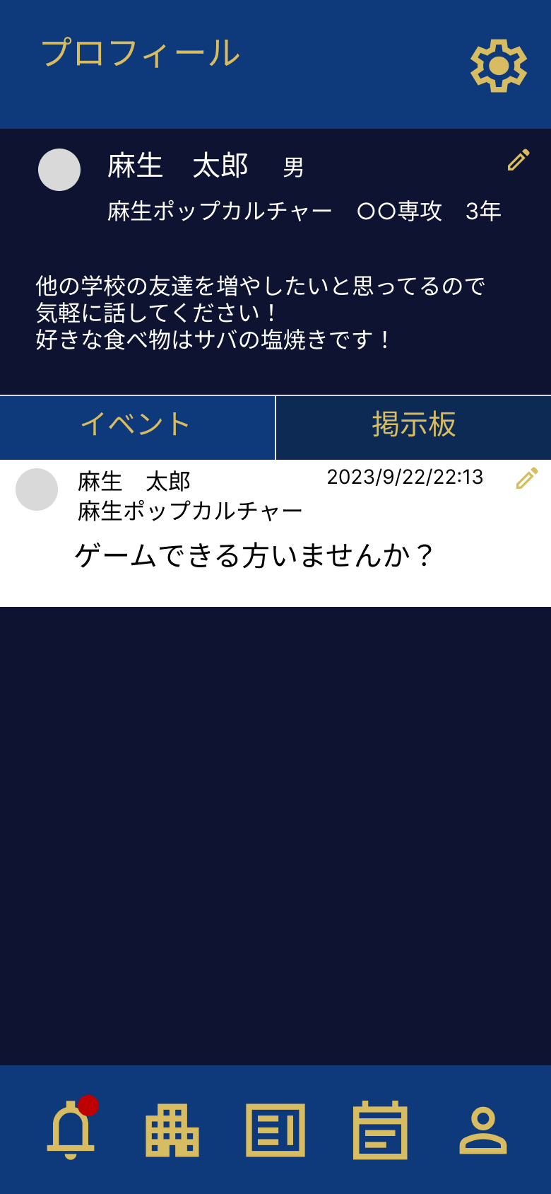
 |  |  |  |  | ④ | 専攻 | 文字列 | 30文字 | 専攻名を表示する
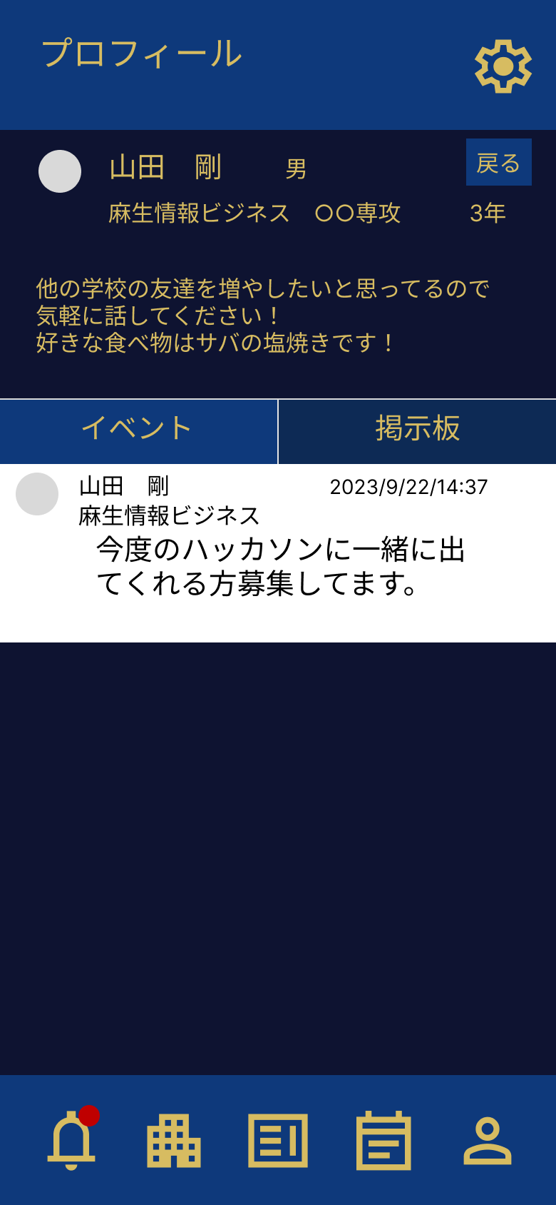
 |  |  |  |  | ⑤ | 学年 | 文字列 | - | 学年を表示する
 |  |  |  |  | ⑥ | プロフィール編集 | ボタン | - | プロフィール編集画面(G6-2)に遷移する
③
⑤
 |  |  |  |  | ⑦ | 一言コメント | 文字列 | ３００文字 | 一言コメントを表示する
 |  |  |  |  | ⑧ | 掲示板・イベント切り替え | ボタン | - | イベント・掲示板の表示を切り替えるボタン
⑦
 |  |  |  |  | ⑨ | 掲示板・イベント編集 | ボタン | - | 掲示板編集画面(G6-3)・イベント編集画面(G6-4) に遷移するボタン
 |  |  |  |  | ⑩ | 掲示板・イベントリンク | リンク | - | イベント画面(G2-1)・掲示板閲覧画面(G3-2)に遷移するリンク
⑨
 |  |  |  |  | ⑪ | 戻る | ボタン | - | 前の画面に戻るボタン
⑧

⑩

 |  |  |  |  | 操作手順
 |  |  |  |  |  | プロフィール(共通)
 |  |  |  |  | 1 | プロフィール情報を確認する
 |  |  |  |  | 2 | 掲示板・イベントを押下して表示する内容を切り替える
 |  |  |  |  | 3 | 掲示板・イベントの内容を押下して、イベント画面(G2-1)・掲示板閲覧画面(G3-2)に遷移する
 |  |  |  |  |  | プロフィール(自分)
 |  |  |  |  | 1 | プロフィール編集ボタンを押下してプロフィール編集画面(G6-2)に遷移する
 |  |  |  |  | 2 | 掲示板・イベント編集ボタンを押下して、掲示板編集画面(G6-3)・イベント編集画面(G6-4)に遷移する
 |  |  |  |  |  | プロフィール(相手)
 |  |  |  |  | 1 | 戻るボタンを押下して前の画面に戻る

G6-2 プロフィール編集画面
画面レイアウト定義
共通情報 | システム名 | 麻生学生交流アプリ |  |  |  |  |  | 作成者 | 志水凜
 | 工程名 | システム設計 |  |  |  |  |  | 作成日付 | 2023-10-02
①
 | ドキュメント名 | 麻生交流アプリ 画面設計書 |  |  |  |  |  | バージョン | v1.0
書誌情報 | 書誌名 | 麻生交流アプリ 画面レイアウト |  |  |  |  |  | 更新者
 | 画面ID | G6-2 | 画面の名称 | プロフィール編集画面 |  |  |  | 更新日付
 | 概要 | プロフィールを編集する画面
レイアウト図 |  |  |  |  | 識別ID | ラベル | 画面部品の種類 | 表示範囲 | 画面部品の説明
 |  |  |  |  | ① | 学校名 | ラジオボタン | - | 学校名を選択するボタン
 |  |  |  |  | ② | 学年 | ラジオボタン | - | 学年を選択するボタン
 |  |  |  |  | ③ | 一言コメント | テキストボックス | ３００文字 | 一言コメントを入力するテキストボックス
 |  |  |  |  | ④ | 専攻 | テキストボックス | ３０文字 | 専攻を入力するテキストボックス
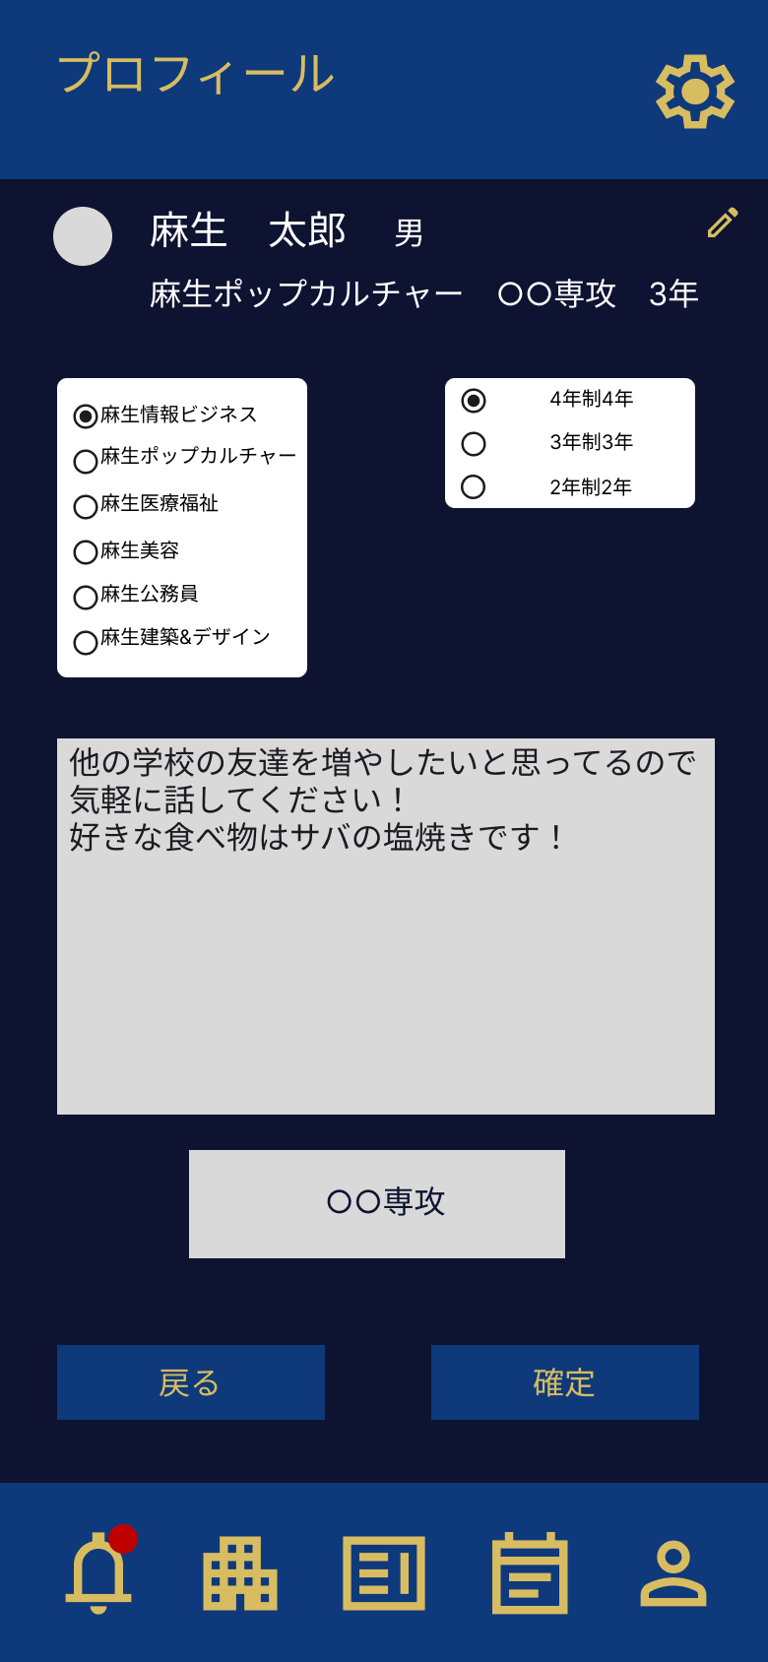
 |  |  |  |  | ⑤ | 戻る | ボタン | - | 前の画面に戻るボタン
 |  |  |  |  | ⑥ | 確定 | ボタン | - | 編集内容を適用するボタン

①
②

③

 |  |  |  |  | 操作手順

④
 |  |  |  |  | 1 | プロフィール情報編集内容を入力する
 |  |  |  |  | 1-1 | 学校名を入力する
 |  |  |  |  | 1-2 | 学年を入力する
 |  |  |  |  | 1-3 | 一言コメントを入力する
 |  |  |  |  | 1-4 | 専攻を入力する
⑤
⑥
 |  |  |  |  | 2 | 戻るボタンを押下して前の画面に戻る
 |  |  |  |  | 3 | 確定ボタンを押下して編集内容を適用し、プロフィール画面(G6-1)に遷移する

